【課題2】Java問題
下記のJavaコードは、次の仕様のプログラムです。
1．1から順番に数を表示する。
2．その数が 3 で割り切れるなら "Fizz"、5 で割り切れるなら "Buzz"、両方で割り切れるなら "FizzBuzz" と表示する。
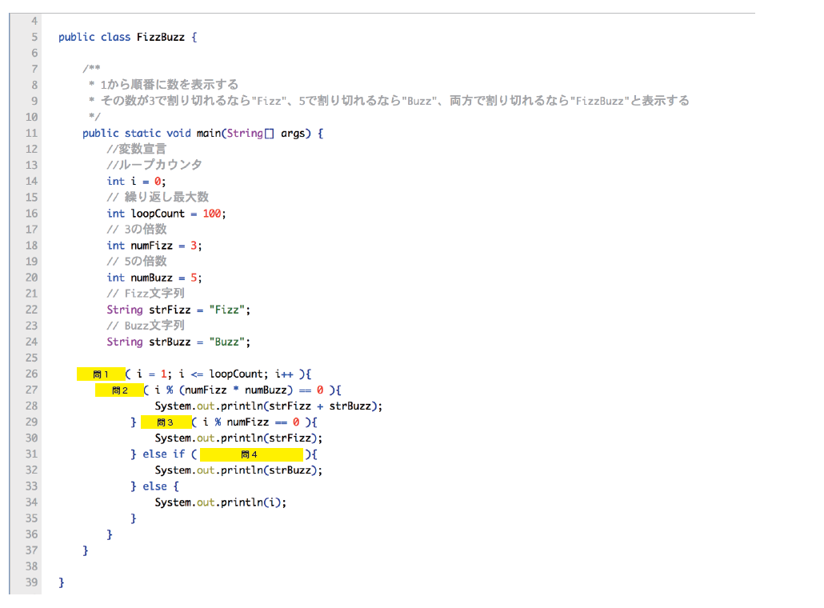

【問題】
問1 | 問2 | 問3 | 問4 | の空欄に入るコマンドを答えてください。

【解答】
問1

問2

問3

問4

